Tartozékok
OLDALPANEL |  |  |  |  | x 2,5 db / m2 |  | TETŐPANEL |  |  |  |  | x 2,5 db / m2
 | 40 mm | 60 mm | 80 mm | 100 mm |  |  |  | 40 mm | 60 mm | 80 mm | 100 mm
Fa | 80/100 | 100/130 | 130/150 | 150/180 |  |  | Fa | 130 | 150 | 180 | 200
 | 85/95 Ft | 95/130 Ft | 130/145 Ft | 145/190 Ft | + ÁFA |  |  | 130 Ft | 145 Ft | 190 Ft | 220 Ft | + ÁFA
Fém | 65 | 80/100 | 110/120 | 130/150 |  |  | Fém | 110/120 | 120/150 | 150 | 180
 | 45 Ft | 55/60 Ft | 65/70 Ft | 85/110 Ft | + ÁFA |  |  | 65/70 Ft | 70/110 Ft | 110 Ft | 150 Ft | + ÁFA
KALOTTE 55 Ft / DB
PANEL ERESZ - 3.400 Ft / m + ÁFA |  |  |  |  | PANEL CSATORNA |  |  |  |  | Csatorna merevítő - 500 Ft / db + ÁFA
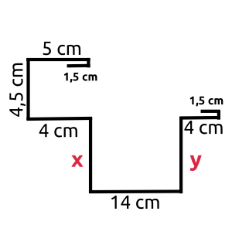
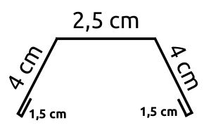
 |  |  |  |  | x | y |  |  |  |  | Fél méterenként kell rakni!
 |  |  |  | 100° 19 cm |  | 9 cm
 |  |  |  | 80° 18 cm |  | 10 cm |  |  |  |  | A végzárót Petiék csinálják, 700 Ft / db + ÁFA
 |  |  |  | 60° 17 cm |  | 11 cm
 |  |  |  | 40° 16 cm |  | 12 cm

 |  |  |  |  | Tető dőlésszögét megkérdezni, hogy hány fokos!

